返品確認リスト
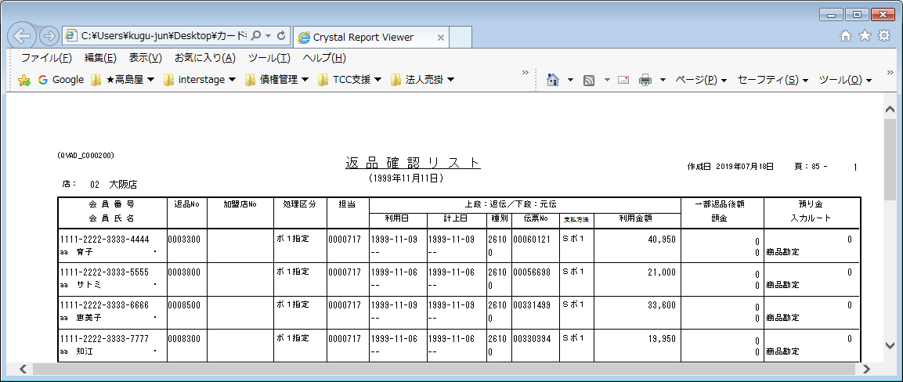
【帳票レイアウト】

返品消込未処理リスト
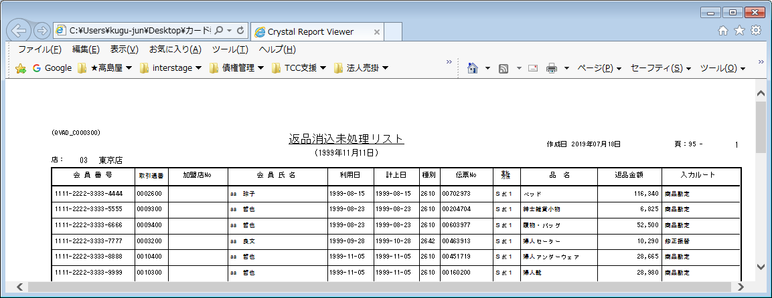
【帳票レイアウト】

入金相殺結果リスト
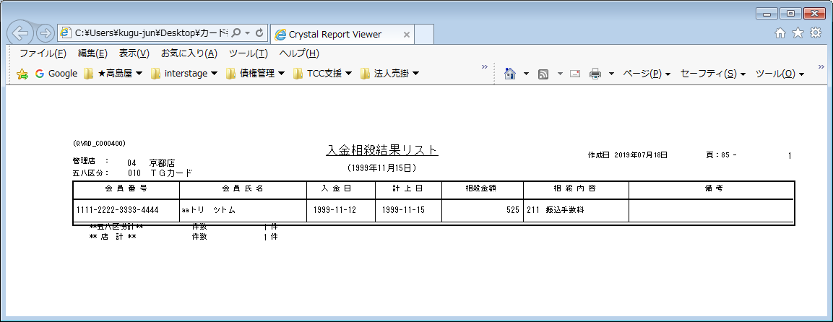
【帳票レイアウト】

請求書留置指示者一覧
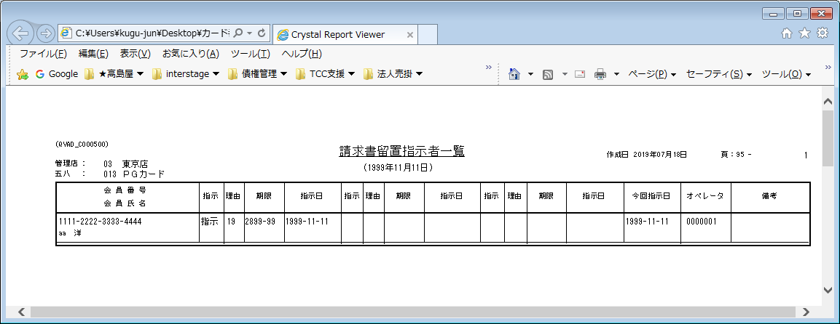
【帳票レイアウト】

自振上乗指示者一覧
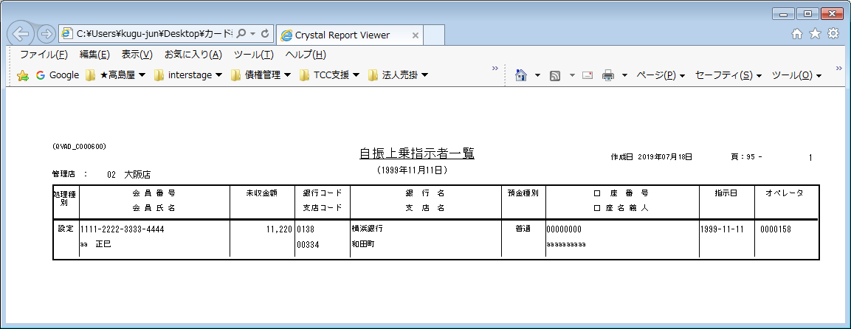
【帳票レイアウト】

残一括請求指示者一覧
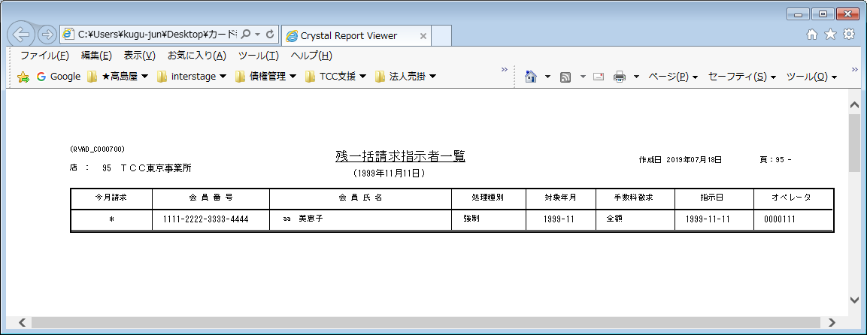
【帳票レイアウト】

年会費徴求指示者一覧表
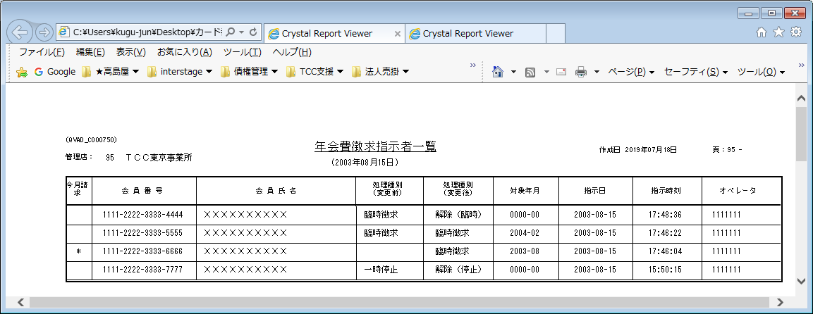
【帳票レイアウト】

赤黒非表示プルーフリスト
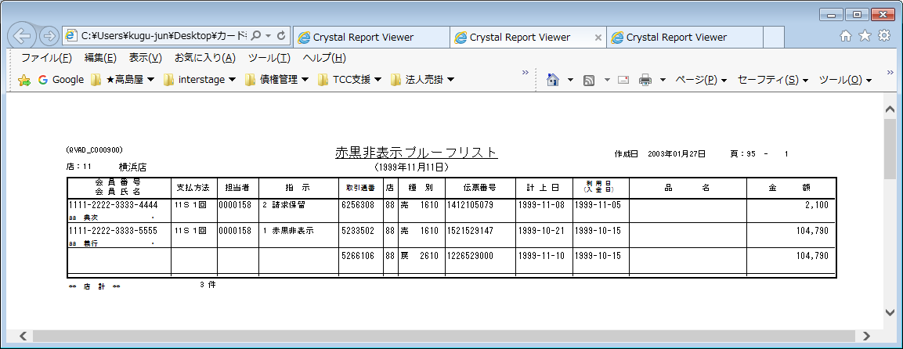
【帳票レイアウト】

同口座預り金振替結果リスト
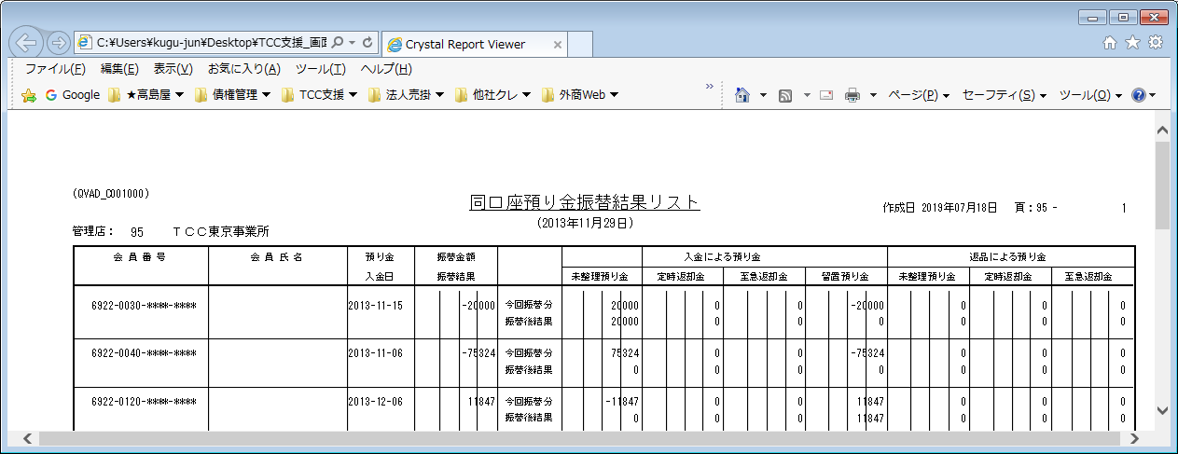
【帳票レイアウト】

依頼返却者リスト
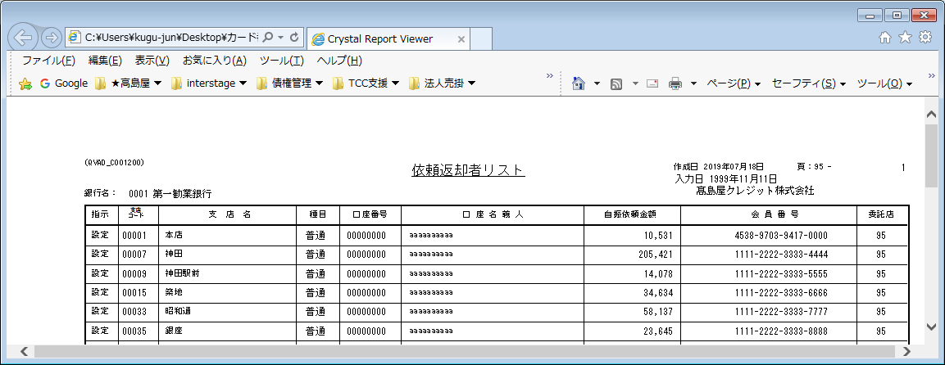
【帳票レイアウト】

自振修正対象者一覧
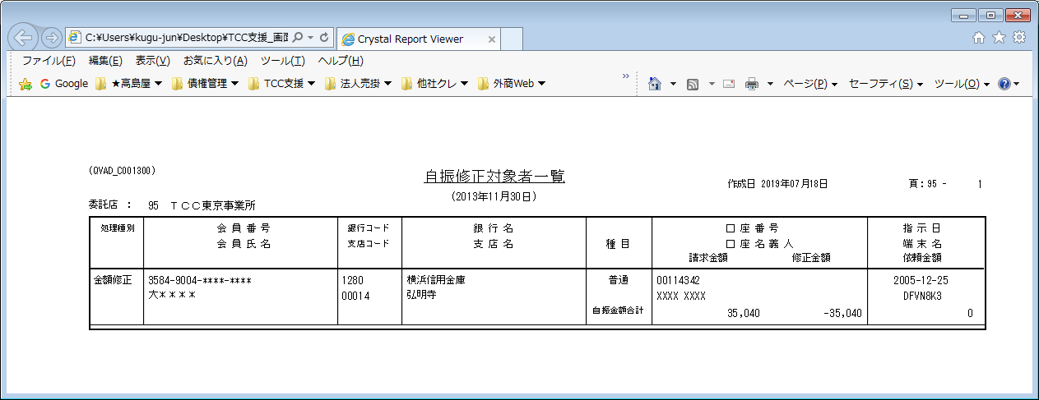
【帳票レイアウト】

他口座預り金振替結果リスト
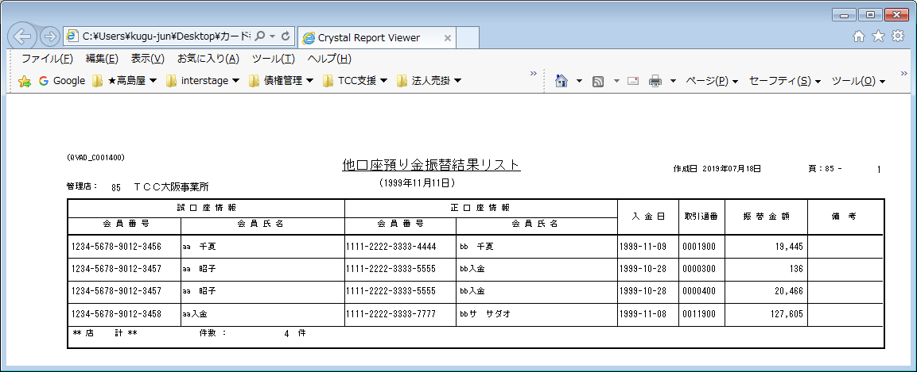
【帳票レイアウト】

返金台帳
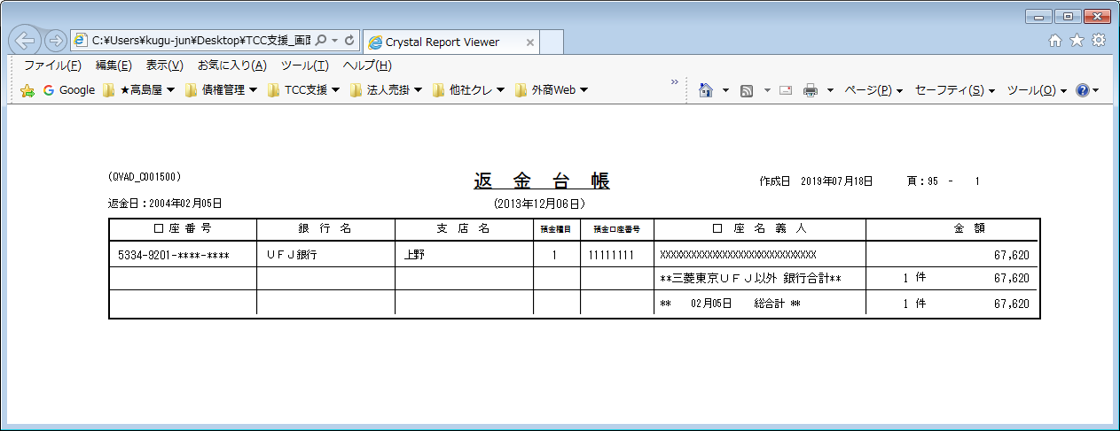
【帳票レイアウト】

売掛金銀行引落（不能・変更）リスト
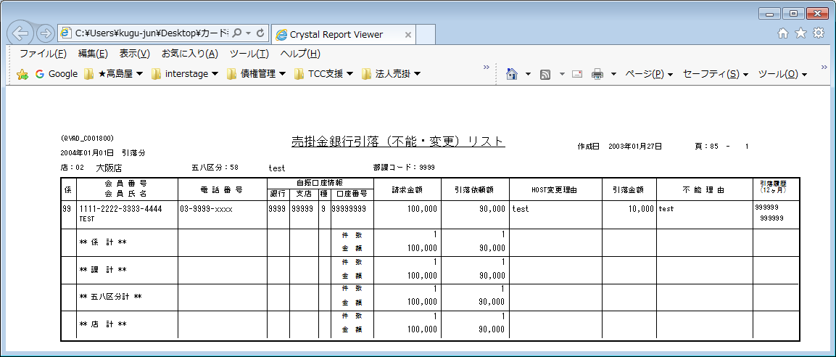
【帳票レイアウト】

自振修正対象者一覧（MT分)
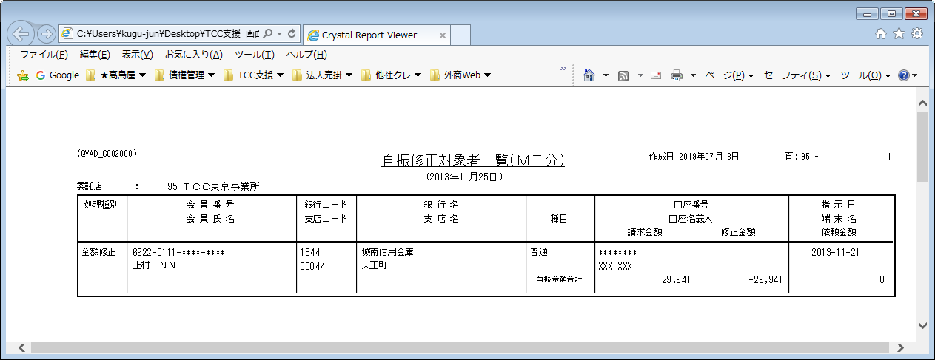
【帳票レイアウト】

総合振込台帳
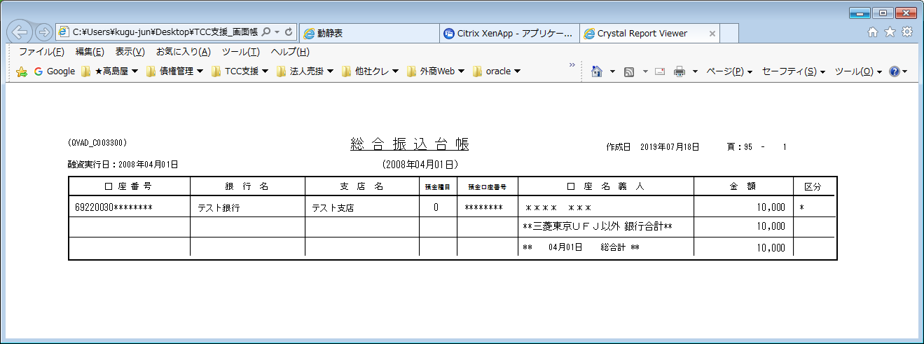
【帳票レイアウト】

ローン完済通知書
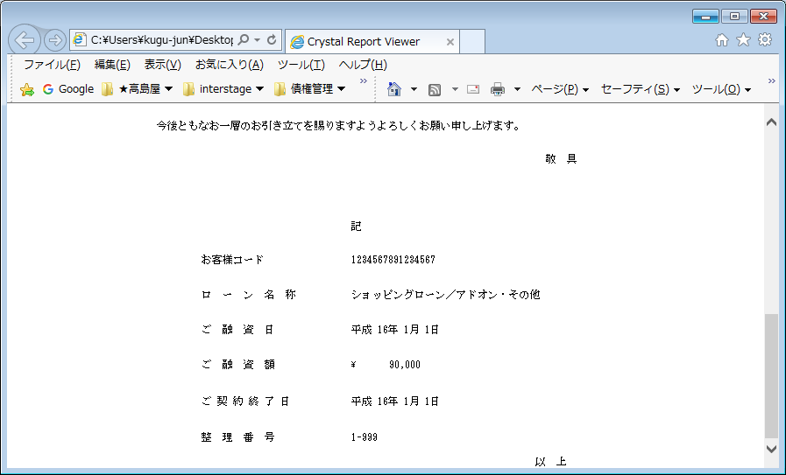
【帳票レイアウト】

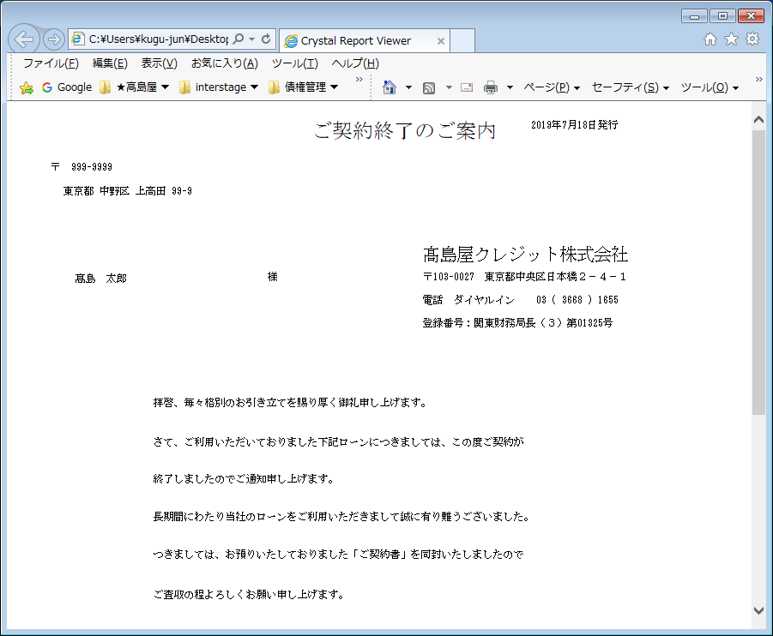

【帳票レイアウト】

業務受託取扱分債権決済表（パート１）
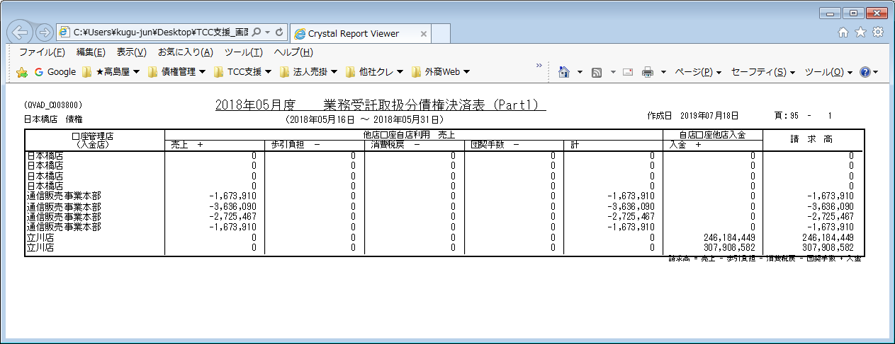
【帳票レイアウト】

業務受託取扱分債権決済表（パート２）
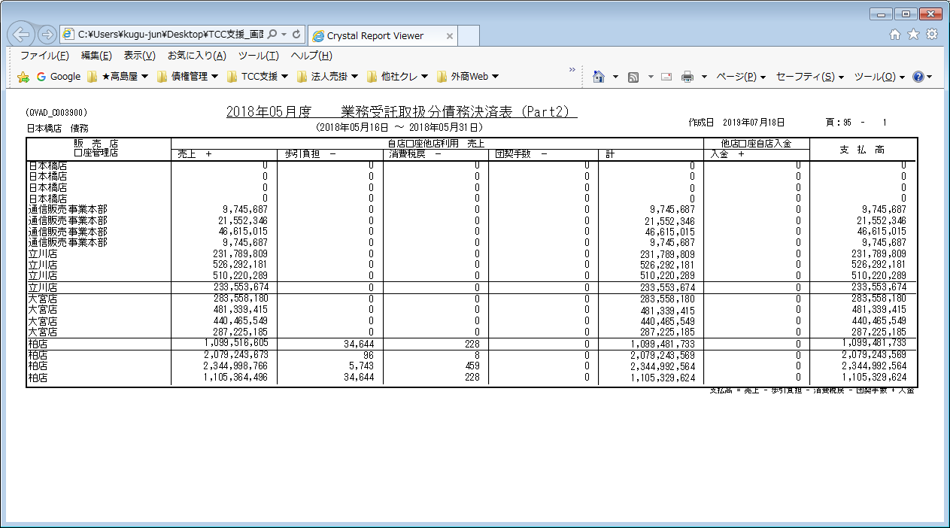
【帳票レイアウト】

総合斡旋取扱分決済表(パート３）
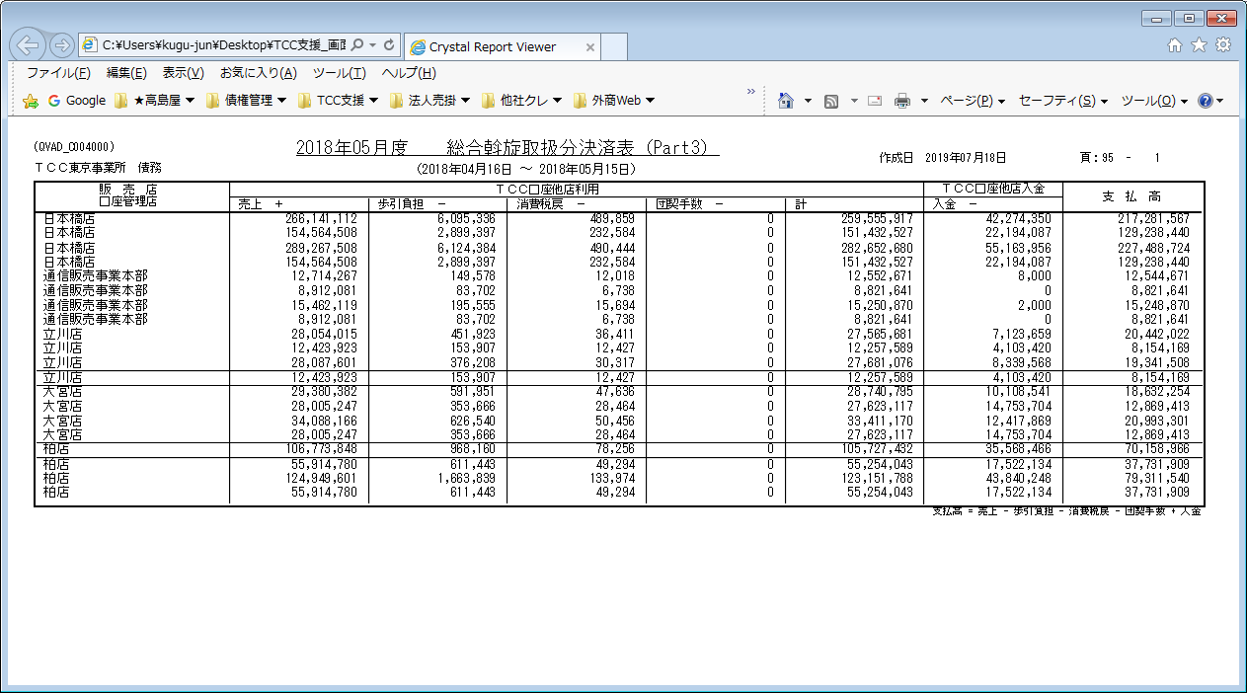
【帳票レイアウト】

店間決済合計表（受託）
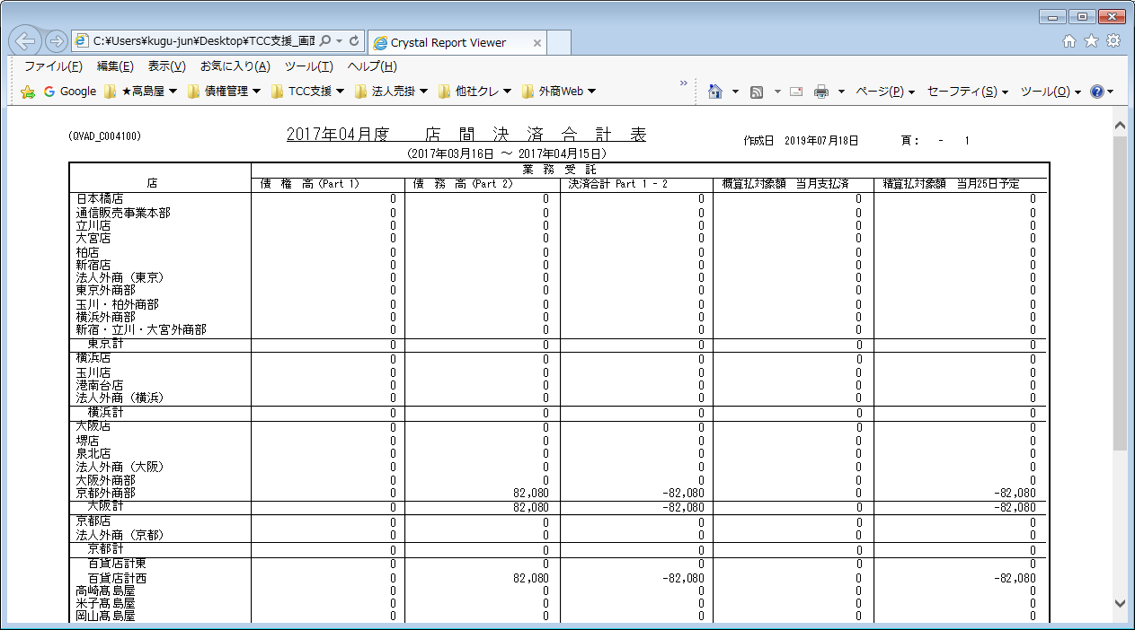
【帳票レイアウト】

店間決済合計表（斡旋）
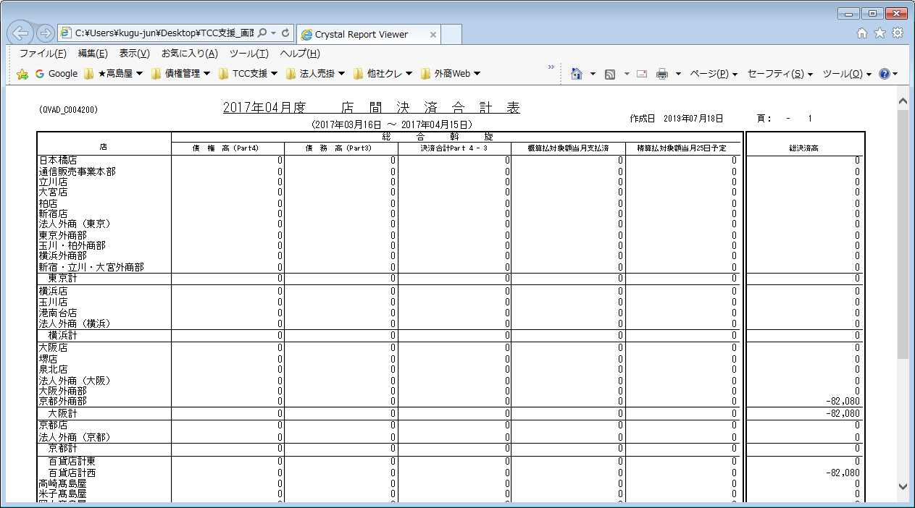
【帳票レイアウト】

関係会社決済表（パート１）
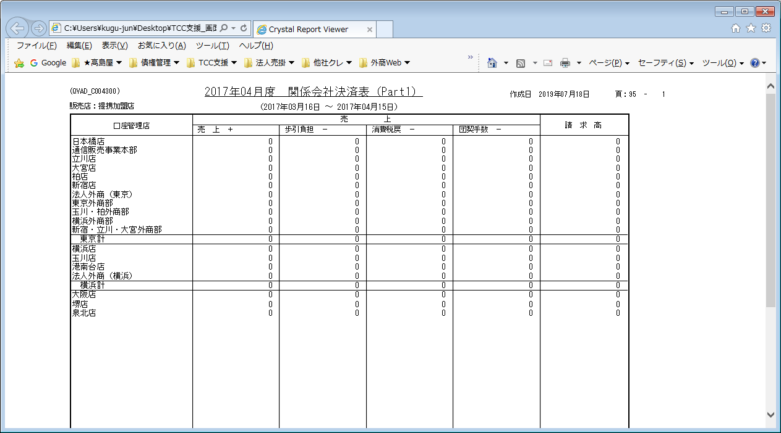
【帳票レイアウト】

関係会社決済表（パート２）
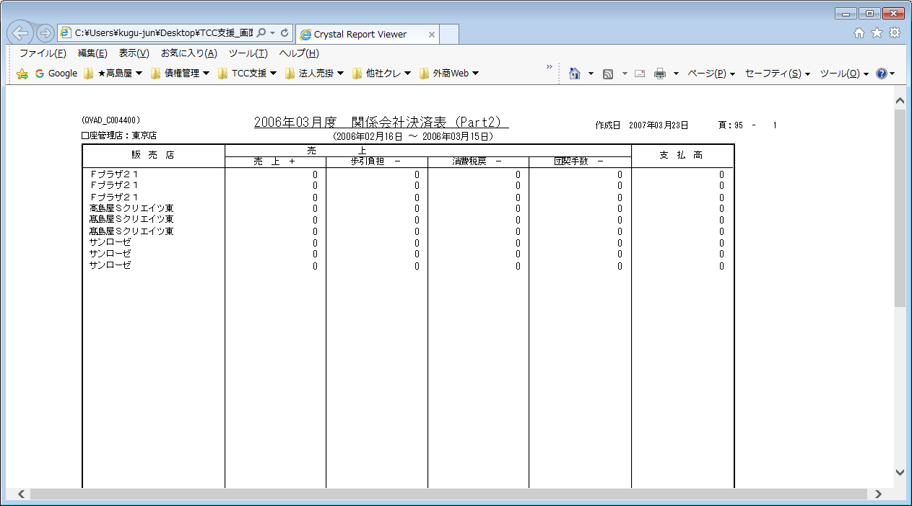
【帳票レイアウト】

事務手数料算出表
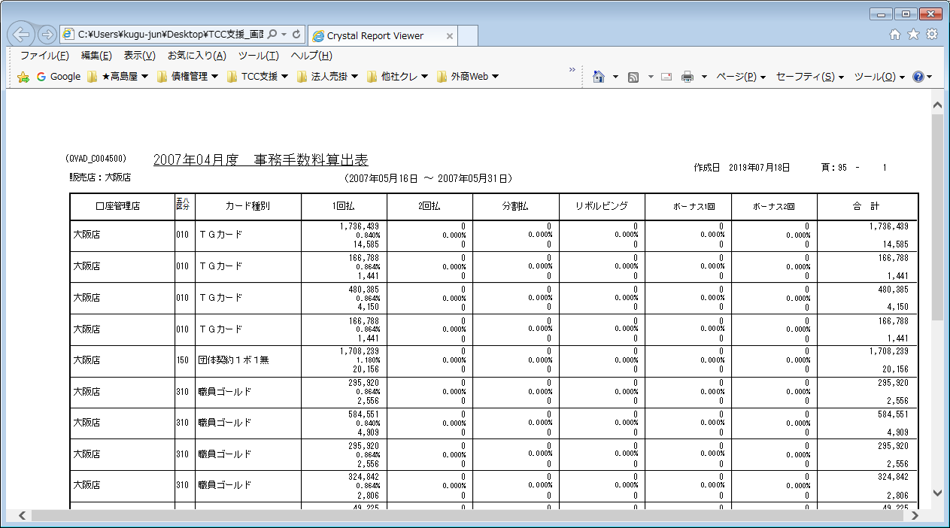
【帳票レイアウト】

債権業務手数料表
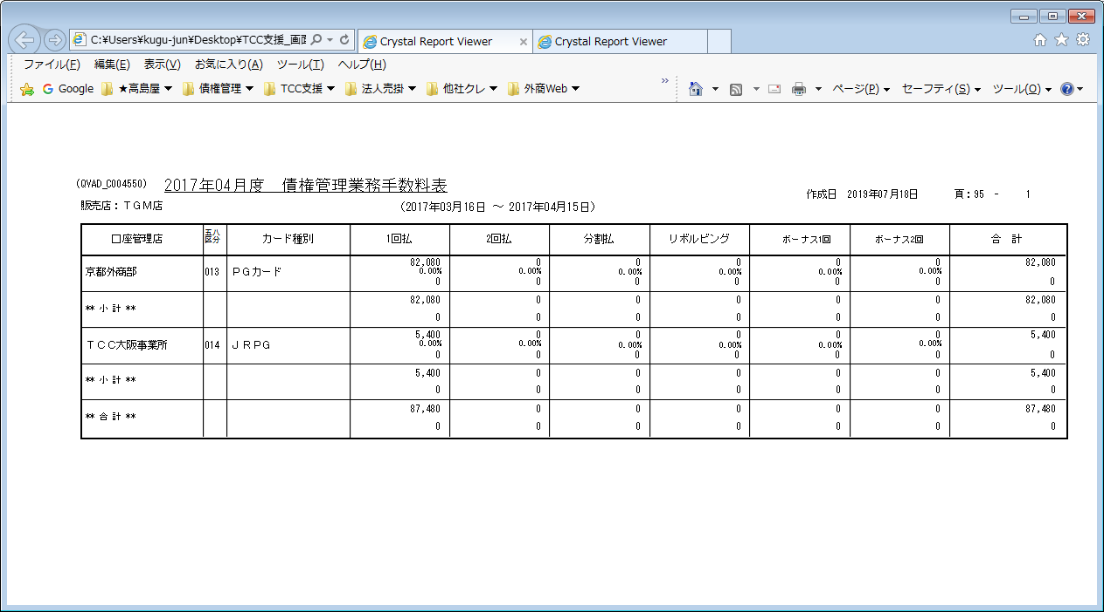
【帳票レイアウト】

売掛金残高表（管理店別）
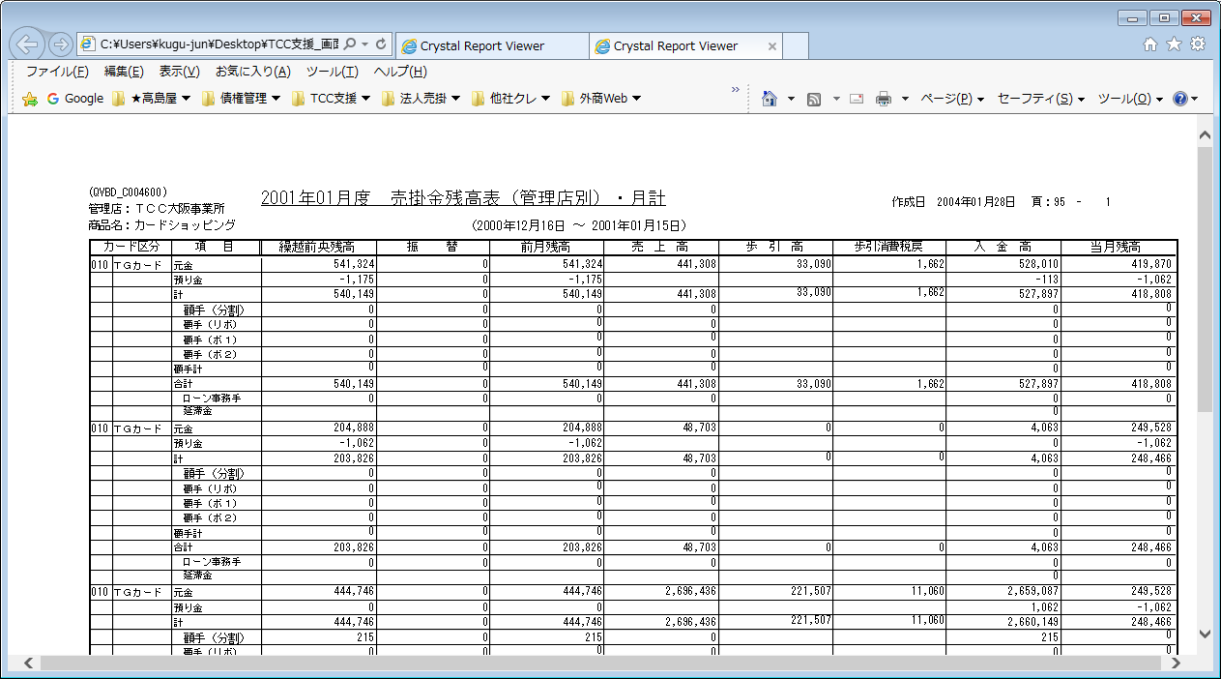
【帳票レイアウト】

売掛金残高表（全社）
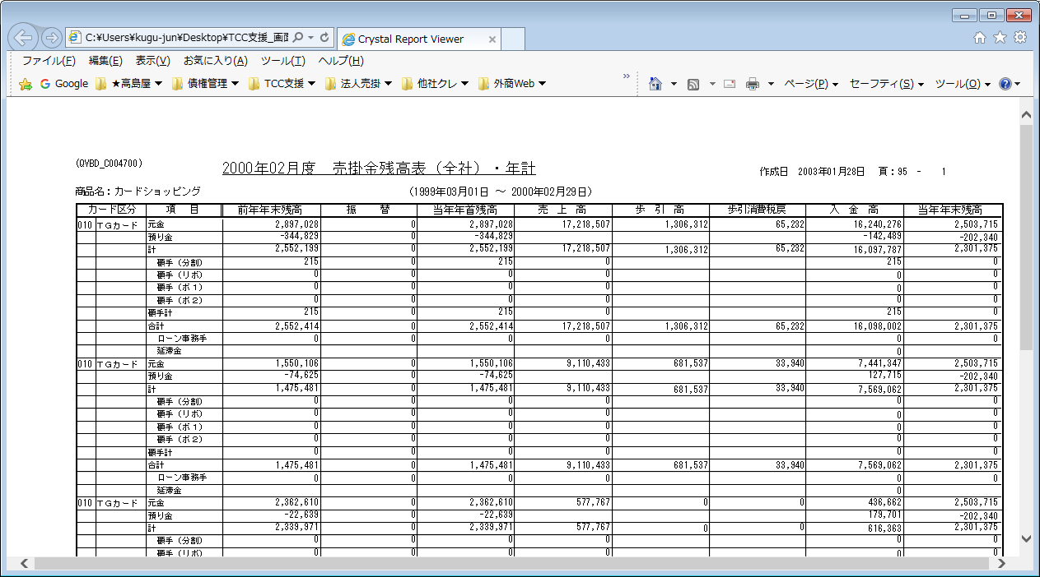
【帳票レイアウト】

カード区分異動リスト（管理店別）
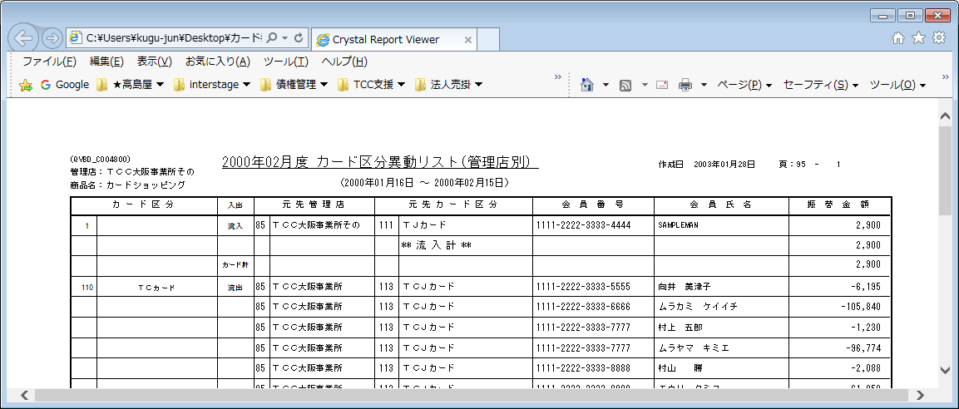
【帳票レイアウト】

管理店異動リスト（管理店別）
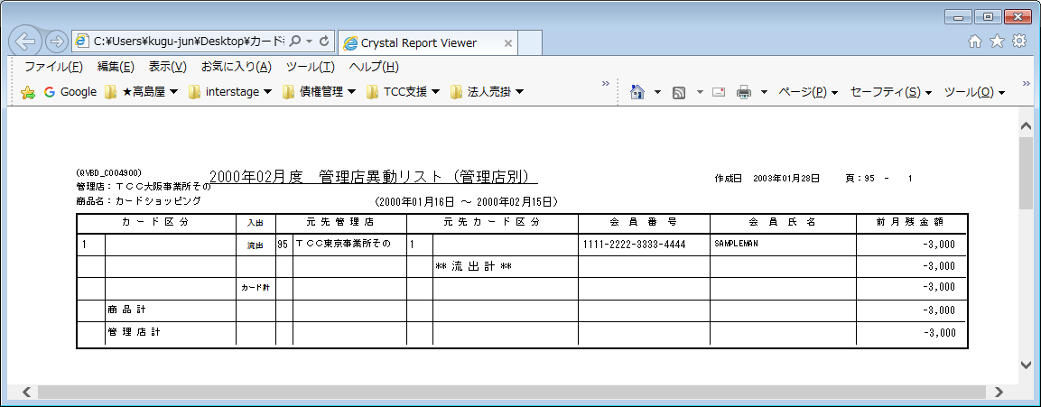
【帳票レイアウト】

ローン取扱高明細表
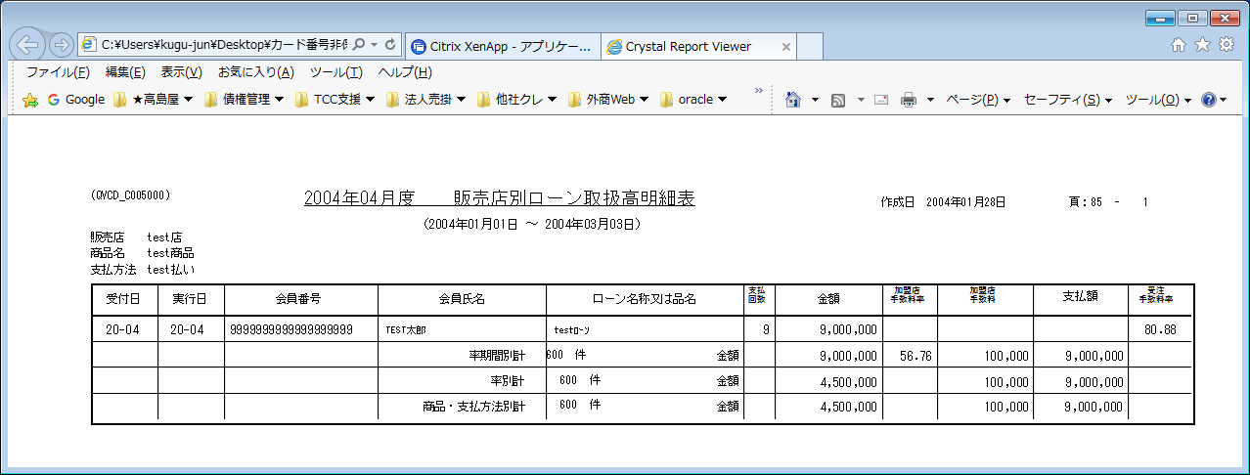
【帳票レイアウト】

ローン取扱高合計表
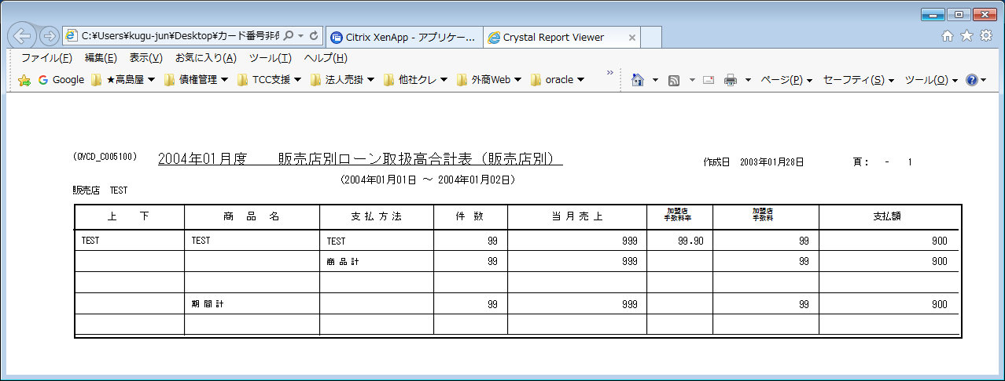
【帳票レイアウト】

ローン受注手数料計算書
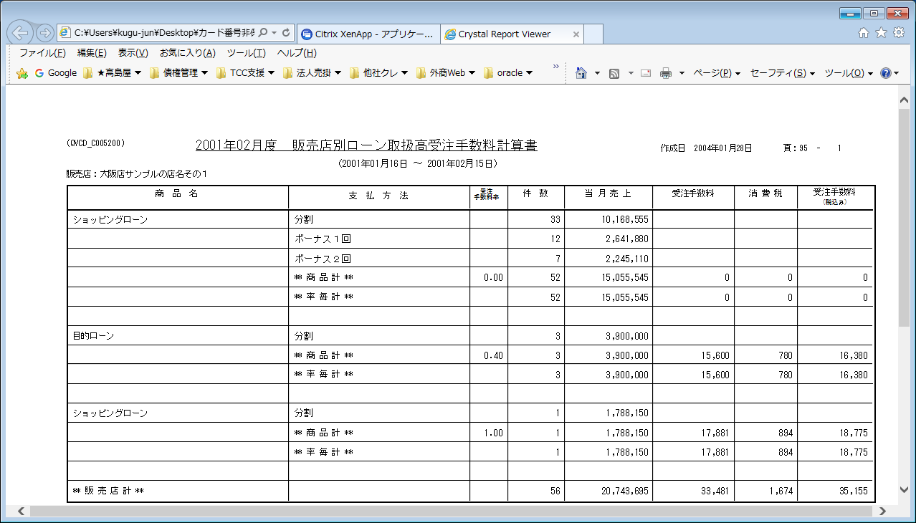
【帳票レイアウト】

取扱高照合表
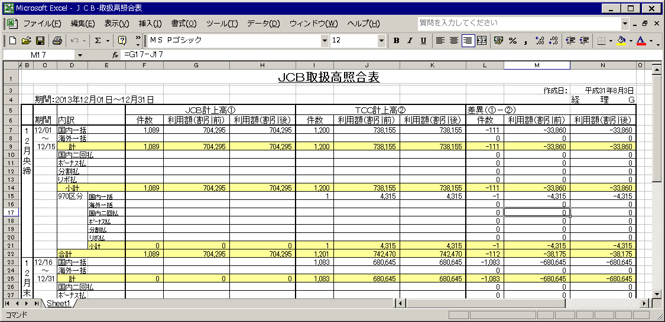
【帳票レイアウト】

原伝精算表
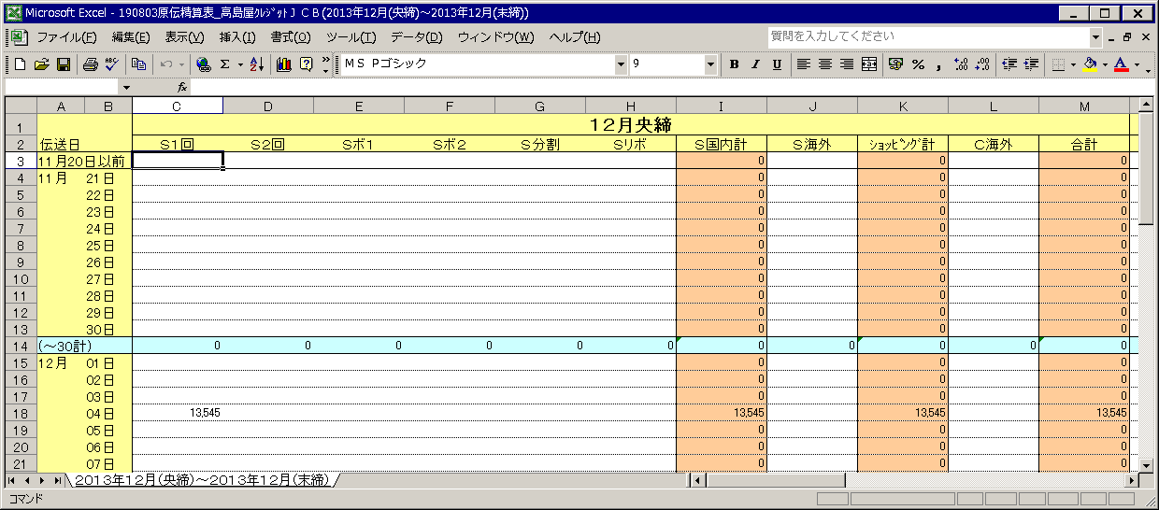
【帳票レイアウト】

手数料内訳表
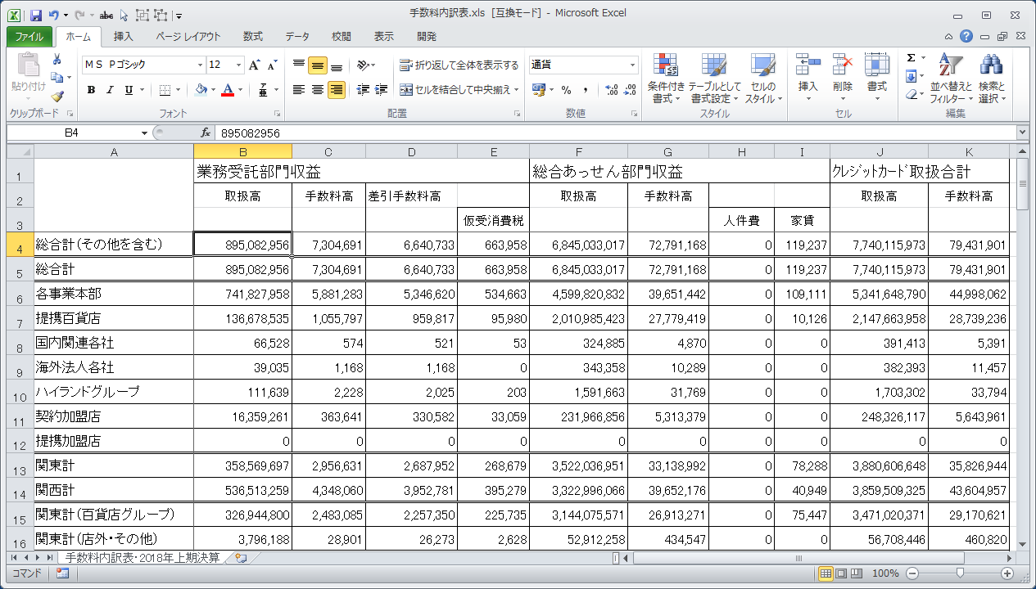
【帳票レイアウト】

カード種類別取扱高内訳表
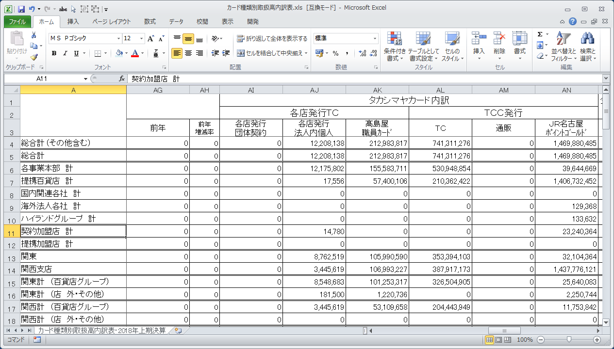
【帳票レイアウト】
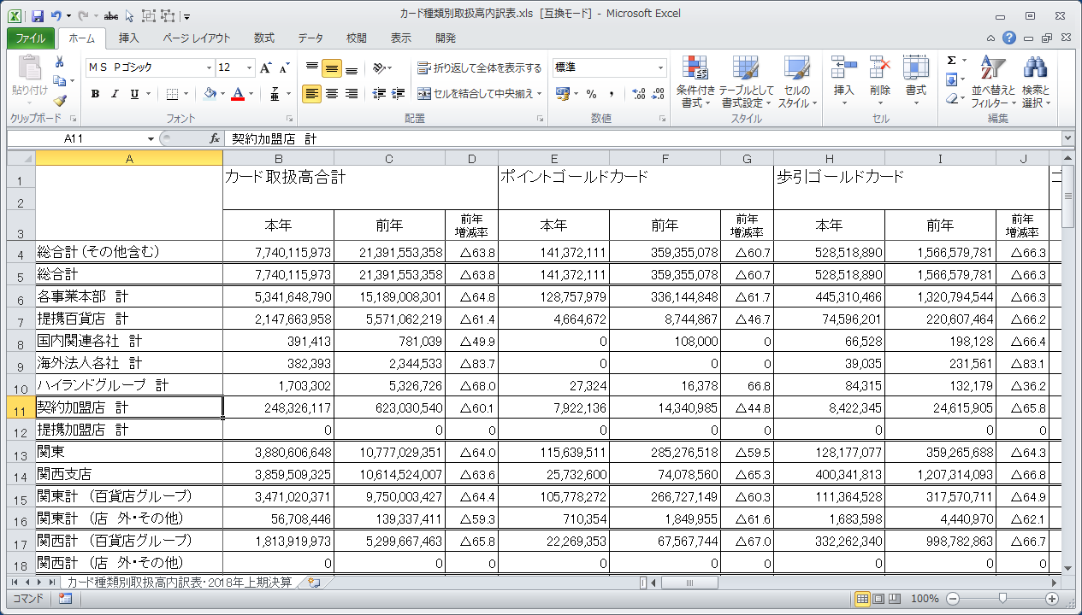

【帳票レイアウト】

カード種別別手数料高内訳表
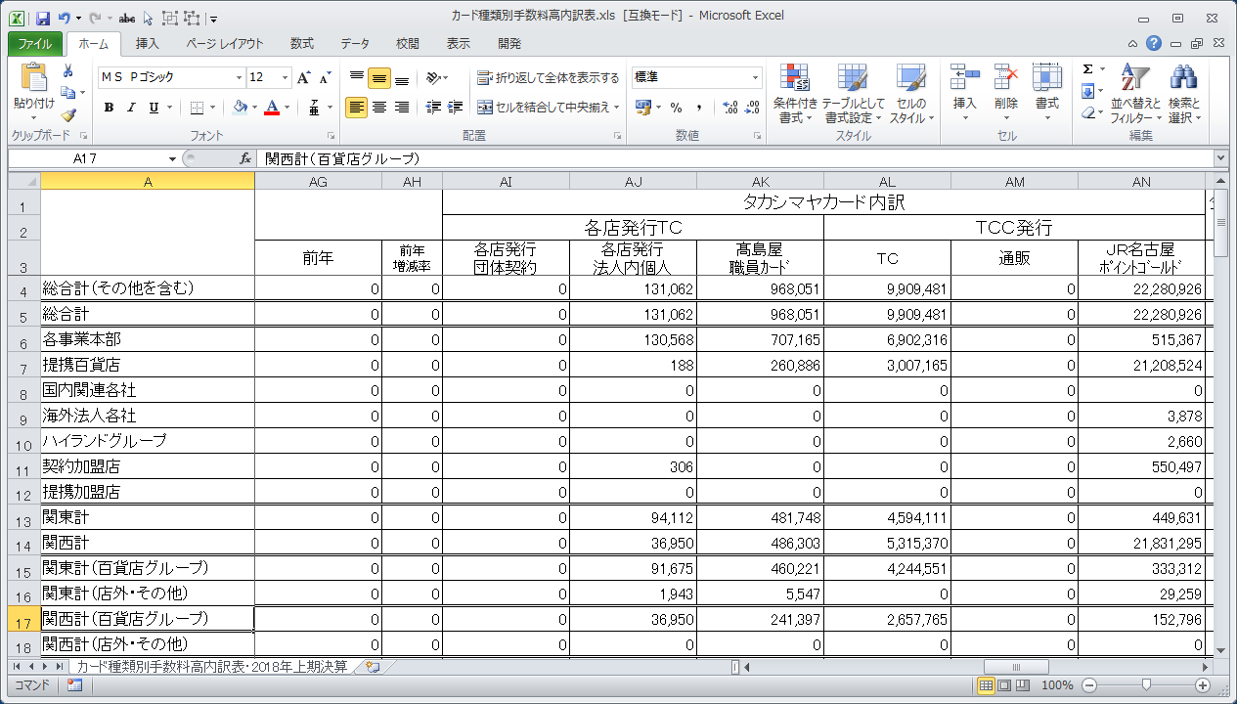
【帳票レイアウト】

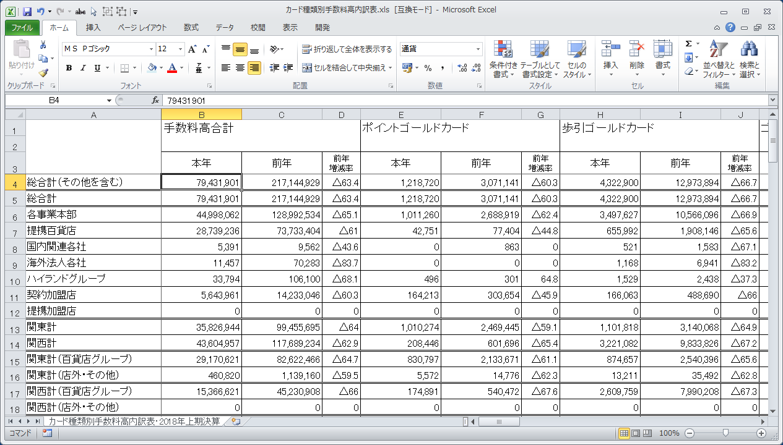

【帳票レイアウト】

支払方法別取扱高合計表
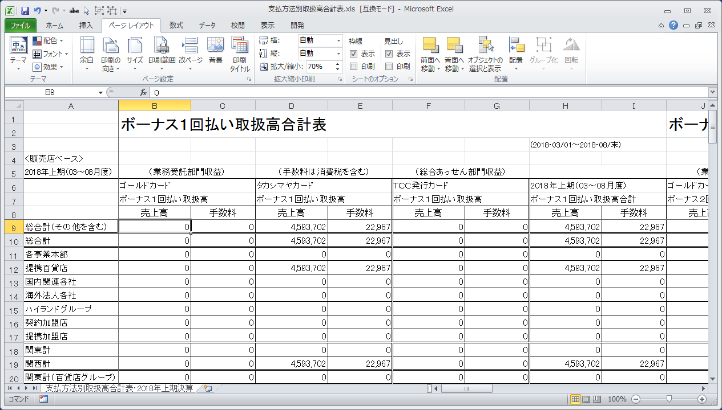
【帳票レイアウト】

社員買物カード取扱高合計表
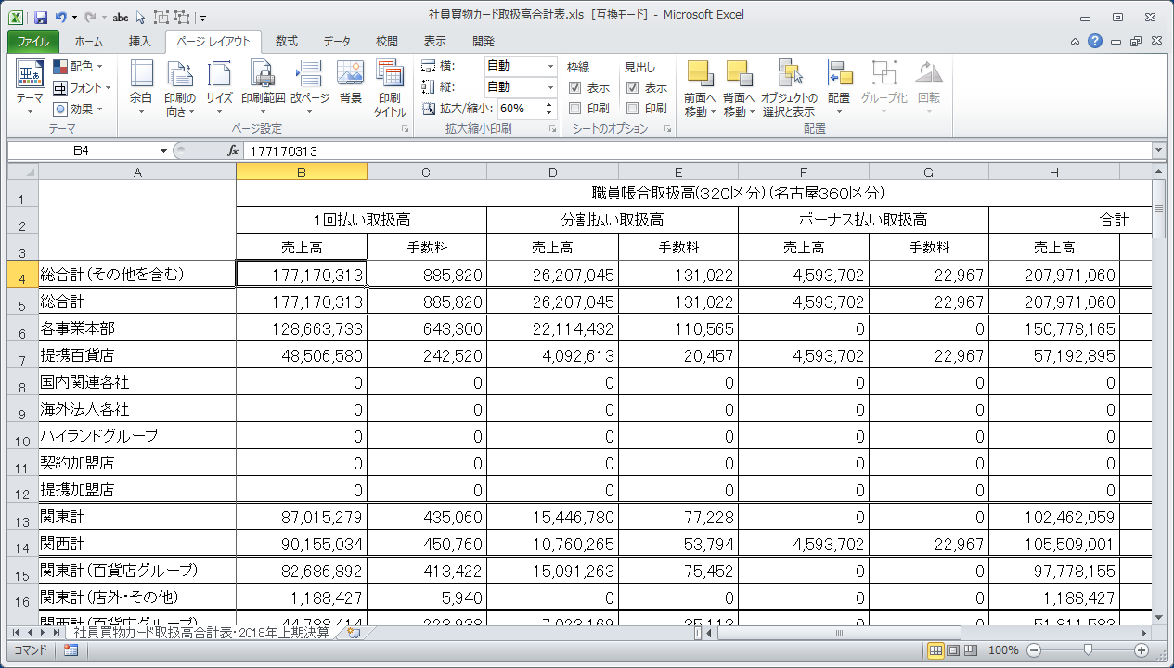
【帳票レイアウト】

TCC発行TC一括払い明細
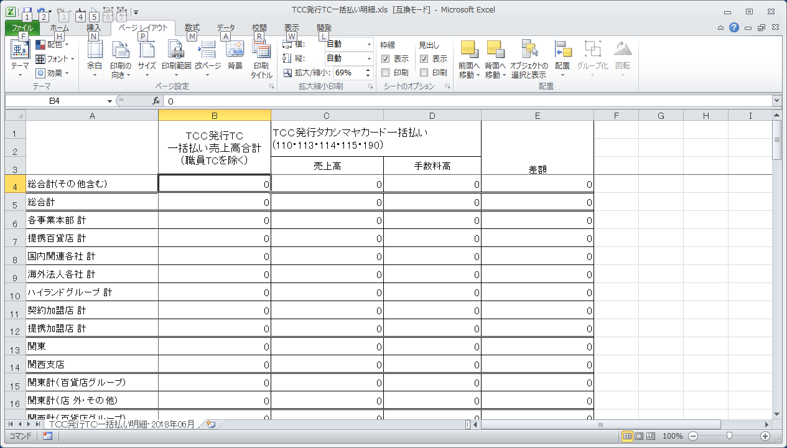
【帳票レイアウト】

店間決済合計表
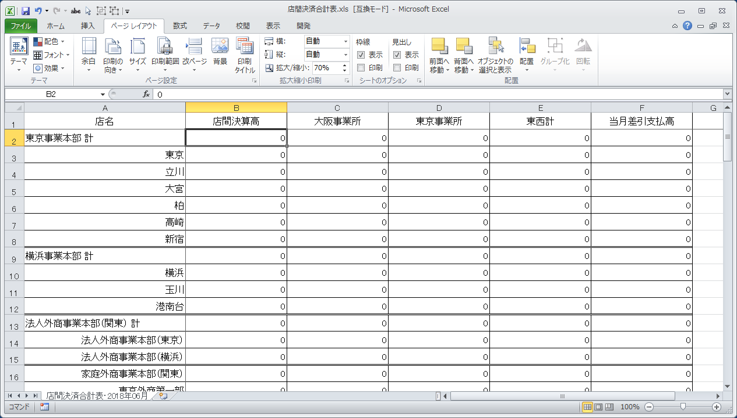
【帳票レイアウト】

